Gráfico 1
Exportaciones agroindustriales y totales mensuales - USD millones
 |  |  |  |  |  |  |  |  | Período | Agroindustria - USD Fob (Mill) | Total Exportado - USD Fob (Mill)
Fuente: Subsecretaría de Mercados Agroalimentarios e Inserción Internacional en base a datos mensuales de INDEC |  |  |  |  |  |  |  |  | 1° trim 2021 | 10,786 | 15,407
Fecha de actualización de las bases mensuales INDEC: 20/04/2026 |  |  |  |  |  |  |  |  | 1° trim 2022 | 13,003 | 19,354
 |  |  |  |  |  |  |  |  | 1° trim 2023 | 8,827 | 15,899
 |  |  |  |  |  |  |  |  | 1° trim 2024 | 10,546 | 17,407
Período | AGROINDUSTRIA |  |  |  | TOTAL EXPORTADO |  |  |  | 1° trim 2025 | 10,738 | 18,697
 |  |  |  |  |  |  |  |  | 1° trim 2026 | 12,424 | 21,853
 | Toneladas | Agroindustria - USD Fob (Mill) | Total Toneladas | Total USD Fob (Mill) | Toneladas | Total Exportado - USD Fob (Mill) | Total Toneladas | Total USD Fob (Mill)
Jan-21 | 7,722,986 | 3,534 | 113,057,713 | 53,641 | 8,867,251 | 4,912 | 128,297,859 | 77,839
Feb-21 | 6,453,881 | 3,230 |  |  | 7,528,805 | 4,775
Mar-21 | 8,907,376 | 4,022 |  |  | 10,102,839 | 5,720
Apr-21 | 10,910,728 | 4,618 |  |  | 11,884,753 | 6,143
May-21 | 10,092,530 | 4,912 |  |  | 11,381,394 | 6,813
Jun-21 | 10,683,975 | 4,929 |  |  | 11,953,661 | 7,010
Jul-21 | 11,280,972 | 5,245 |  |  | 12,456,679 | 7,252
Aug-21 | 11,863,373 | 5,663 |  |  | 13,315,463 | 8,099
Sep-21 | 10,540,339 | 5,251 |  |  | 11,776,088 | 7,570
Oct-21 | 9,194,629 | 4,571 |  |  | 10,568,899 | 6,863
Nov-21 | 7,000,685 | 3,672 |  |  | 8,460,936 | 6,191
Dec-21 | 8,406,240 | 3,994 |  |  | 10,001,090 | 6,491
Jan-22 | 8,355,257 | 3,888 | 106,277,308 | 57,952 | 9,742,422 | 5,548 | 125,515,438 | 88,446
Feb-22 | 8,412,782 | 4,222 |  |  | 10,167,204 | 6,452
Mar-22 | 9,746,707 | 4,893 |  |  | 11,336,235 | 7,354
Apr-22 | 11,275,613 | 5,711 |  |  | 12,877,537 | 8,337
May-22 | 10,763,154 | 5,924 |  |  | 12,071,064 | 8,254
Jun-22 | 9,991,711 | 5,668 |  |  | 11,486,150 | 8,433
Jul-22 | 10,442,688 | 5,303 |  |  | 11,562,975 | 7,805
Aug-22 | 8,428,410 | 4,790 |  |  | 10,058,405 | 7,541
Sep-22 | 7,420,371 | 4,484 |  |  | 9,328,313 | 7,518
Oct-22 | 8,254,258 | 4,979 |  |  | 10,137,922 | 7,962
Nov-22 | 6,955,625 | 4,441 |  |  | 8,739,521 | 7,122
Dec-22 | 6,230,731 | 3,650 |  |  | 8,007,690 | 6,119
Jan-23 | 4,538,688 | 2,768 | 65,427,977 | 37,411 | 6,161,100 | 4,925 | 86,445,605 | 66,789
Feb-23 | 4,565,371 | 2,946 |  |  | 6,498,202 | 5,239
Mar-23 | 5,383,298 | 3,113 |  |  | 7,300,856 | 5,735
Apr-23 | 5,364,169 | 3,351 |  |  | 7,040,439 | 5,898
May-23 | 6,475,684 | 3,820 |  |  | 8,160,019 | 6,262
Jun-23 | 6,221,950 | 3,364 |  |  | 7,586,638 | 5,415
Jul-23 | 6,822,960 | 3,499 |  |  | 8,571,283 | 6,060
Aug-23 | 7,378,506 | 3,533 |  |  | 9,095,633 | 5,910
Sep-23 | 6,094,948 | 3,180 |  |  | 7,627,337 | 5,751
Oct-23 | 4,454,886 | 2,807 |  |  | 6,484,080 | 5,396
Nov-23 | 3,670,789 | 2,349 |  |  | 5,604,834 | 4,923
Dec-23 | 4,456,728 | 2,681 |  |  | 6,315,184 | 5,273
Jan-24 | 7,256,374 | 3,393 | 101,959,131 | 47,277 | 9,160,686 | 5,398 | 126,610,636 | 79,721
Feb-24 | 6,815,298 | 3,312 |  |  | 8,702,688 | 5,530
Mar-24 | 8,873,613 | 3,840 |  |  | 10,993,544 | 6,479
Apr-24 | 9,236,757 | 3,880 |  |  | 11,469,279 | 6,527
May-24 | 10,770,647 | 4,811 |  |  | 13,096,669 | 7,652
Jun-24 | 9,141,966 | 4,237 |  |  | 10,813,199 | 6,590
Jul-24 | 9,876,061 | 4,497 |  |  | 11,927,880 | 7,221
Aug-24 | 8,061,713 | 3,819 |  |  | 9,961,000 | 6,793
Sep-24 | 8,480,793 | 4,066 |  |  | 10,533,116 | 6,948
Oct-24 | 8,039,747 | 3,997 |  |  | 10,147,716 | 7,026
Nov-24 | 7,423,301 | 3,762 |  |  | 9,241,792 | 6,522
Dec-24 | 7,982,862 | 3,662 |  |  | 10,563,067 | 7,035
Jan-25 | 9,061,515 | 3,530 | 114,471,388 | 51,622 | 11,318,232 | 5,915 | 144,759,832 | 87,077
Feb-25 | 8,078,704 | 3,554 |  |  | 10,215,995 | 6,140
Mar-25 | 8,641,674 | 3,654 |  |  | 11,195,537 | 6,642
Apr-25 | 9,110,561 | 3,944 |  |  | 11,465,643 | 6,674
May-25 | 9,834,600 | 4,379 |  |  | 11,907,364 | 7,095
Jun-25 | 9,766,678 | 4,265 |  |  | 12,544,199 | 7,275
Jul-25 | 11,183,403 | 4,953 |  |  | 13,449,301 | 7,761
Aug-25 | 10,614,320 | 4,844 |  |  | 13,366,038 | 7,903
Sep-25 | 9,733,720 | 4,959 |  |  | 12,253,309 | 8,128
Oct-25 | 8,961,582 | 4,660 |  |  | 11,635,132 | 7,963
Nov-25 | 10,142,544 | 4,749 |  |  | 13,051,166 | 8,133
Dec-25 | 9,342,088 | 4,130 |  |  | 12,357,916 | 7,448
Jan-26 | 10,683,421 | 4,190 | 29,961,191 | 12,424 | 13,390,940 | 7,245 | 37,675,749 | 21,853
Feb-26 | 7,849,846 | 3,431 |  |  | 9,774,907 | 5,963
Mar-26 | 11,427,923 | 4,803 |  |  | 14,509,901 | 8,645

Gráfico 2
Exportaciones de complejos agroindustriales – enero a marzo de 2026

Fuente: Subsecretaría de Mercados Agroalimentarios e Inserción Internacional en base a datos mensuales de INDEC
Fecha de actualización de las bases mensuales INDEC: 20/04/2026

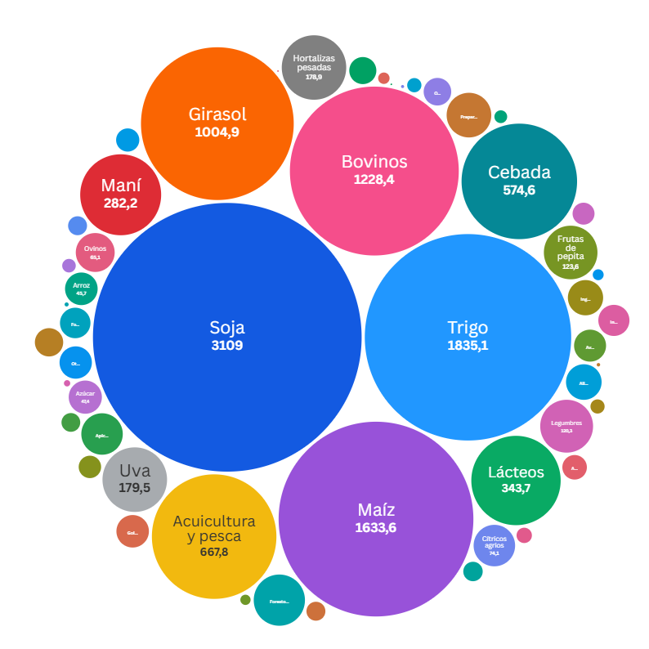
Complejo agroindustrial |  | Enero a marzo 2026
 |  | Toneladas | USD Fob (Mill) | USD Fob / Tn
1 | Soja | 6,874,203.7 | 3,109.0 | 452.3
2 | Trigo | 8,783,318.4 | 1,835.1 | 208.9
3 | Maíz | 7,691,685.8 | 1,633.6 | 212.4
4 | Bovinos | 239,929.2 | 1,228.4 | 5,119.8
5 | Girasol | 1,712,975.2 | 1,004.9 | 586.6
6 | Acuicultura y pesca | 192,980.6 | 667.8 | 3,460.7
7 | Cebada | 2,448,780.4 | 574.6 | 234.7
8 | Lácteos | 99,685.6 | 343.7 | 3,448.1
9 | Maní | 248,051.6 | 282.2 | 1,137.7
10 | Uva | 73,291.2 | 179.5 | 2,449.1
11 | Hortalizas pesadas | 173,019.8 | 178.9 | 1,033.7
12 | Frutas de pepita | 132,680.5 | 123.6 | 931.9
13 | Legumbres | 182,219.7 | 120.3 | 660.3
14 | Forestoindustria | 216,488.0 | 112.9 | 521.4
15 | Preparaciones alimenticias | 41,927.5 | 85.8 | 2,046.8
16 | Cítricos agrios | 16,148.6 | 74.1 | 4,587.9
17 | Apicultura | 29,887.1 | 74.0 | 2,477.0
18 | Ovinos | 10,789.9 | 65.1 | 6,037.8
19 | Alimentos para animales | 43,501.9 | 54.5 | 1,253.8
20 | Ingredientes alimenticios | 65,567.8 | 53.5 | 815.6
21 | Azúcar | 94,670.7 | 47.4 | 500.9
22 | Arroz | 94,444.7 | 45.7 | 484.2
23 | Golosinas en base a azúcar, chocolate y otros | 9,620.9 | 45.4 | 4,716.0
24 | Otras especies animales | 57,795.9 | 45.0 | 778.4
25 | Avícola | 36,548.6 | 44.0 | 1,204.0
26 | Infusiones | 28,126.6 | 41.7 | 1,483.7
27 | Forrajeras | 99,595.2 | 40.0 | 401.1
28 | Tabaco | 8,088.7 | 34.5 | 4,259.9
29 | Otros productos agro | 38,850.6 | 32.7 | 840.9
30 | Algodón | 26,805.2 | 31.5 | 1,175.0
31 | Aromáticas, especias y otros | 6,169.0 | 25.9 | 4,195.3
32 | Otras bebidas alcohólicas | 24,017.6 | 23.1 | 961.7
33 | Olivo | 9,120.8 | 21.6 | 2,369.6
34 | Equinos | 3,689.7 | 20.7 | 5,611.3
35 | Otras hortalizas | 10,158.0 | 16.2 | 1,590.9
36 | Cítricos dulces | 15,800.8 | 15.4 | 975.6
37 | Frutas de carozo | 11,093.2 | 15.4 | 1,384.4
38 | Bovinos y equinos | 36,031.8 | 15.1 | 419.3
39 | Frutas finas | 4,115.4 | 10.1 | 2,462.9
40 | Otras frutas | 7,506.0 | 8.7 | 1,155.0
41 | Otros endulzantes | 20,443.8 | 8.6 | 422.2
42 | Otras oleaginosas | 8,737.5 | 7.9 | 906.1
43 | Preparaciones de frutas y hortalizas | 4,595.0 | 7.0 | 1,513.0
44 | Otros cereales | 13,542.4 | 5.6 | 411.5
45 | Bebidas analcohólicas | 7,060.6 | 5.1 | 724.4
46 | Porcinos | 4,017.9 | 4.5 | 1,117.7
47 | Nabo o colza | 2,796.3 | 1.7 | 617.1
48 | Sorgo | 198.0 | 0.7 | 3,656.0
49 | Frutos secos | 75.5 | 0.5 | 6,523.7
50 | Bioproductos | 150.7 | 0.4 | 2,508.7
51 | Caprinos | 69.7 | 0.1 | 1,645.3
52 | Avena | 121.7 | 0.1 | 412.3
Total general |  | 29,961,191.0 | 12,423.8 | 414.7

Tabla y gráfico 3
Destino de las exportaciones agroindustriales – enero a marzo de 2025 y 2026

Fuente: Subsecretaría de Mercados Agroalimentarios e Inserción Internacional en base a datos mensuales de INDEC
Fecha de actualización de las bases mensuales INDEC: 20/04/2026

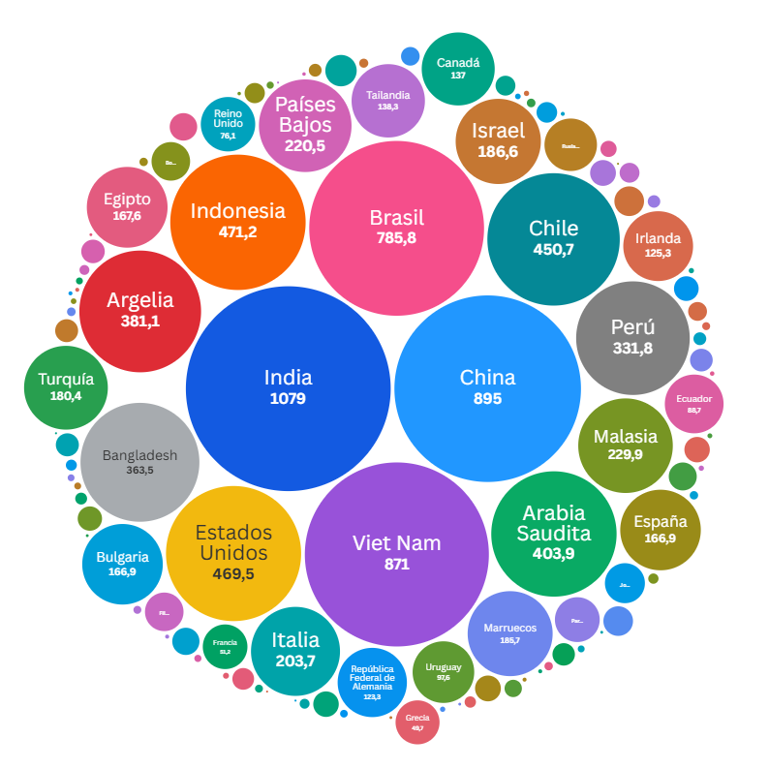
Destino de exportaciones |  | Enero a marzo 2025 |  |  | Enero a marzo 2026 |  |  | Variación interanual (2026 vs 2025) |  |  | Participación en-mar 2026
 |  | Toneladas | USD Fob (Mill) | USD Fob / Tn | Toneladas | USD Fob (Mill) | USD Fob / Tn | Toneladas | USD Fob (Mill) | USD Fob / Tn | Toneladas | USD Fob (Mill)
1 | Sin determinar | 6,061,684.4 | 2,447.1 | 403.7 | 6,378,272.0 | 2,639.0 | 413.8 | 5.2% | 7.8% | 2.5% | 21.3% | 21.2%
2 | India | 895,978.9 | 920.6 | 1,027.5 | 941,547.3 | 1,079.0 | 1,146.0 | 5.1% | 17.2% | 11.5% | 3.1% | 8.7%
3 | China | 689,153.0 | 621.1 | 901.2 | 578,884.6 | 895.0 | 1,546.1 | -16.0% | 44.1% | 71.6% | 1.9% | 7.2%
4 | Viet Nam | 2,547,412.5 | 715.7 | 281.0 | 3,907,821.3 | 871.0 | 222.9 | 53.4% | 21.7% | -20.7% | 13.0% | 7.0%
5 | Brasil | 2,081,699.4 | 876.5 | 421.0 | 1,623,509.5 | 785.8 | 484.0 | -22.0% | -10.3% | 15.0% | 5.4% | 6.3%
6 | Indonesia | 944,182.9 | 245.6 | 260.1 | 1,855,992.5 | 471.2 | 253.9 | 96.6% | 91.9% | -2.4% | 6.2% | 3.8%
7 | Estados Unidos | 168,349.1 | 340.0 | 2,019.8 | 218,727.7 | 469.5 | 2,146.4 | 29.9% | 38.1% | 6.3% | 0.7% | 3.8%
8 | Chile | 1,297,568.1 | 534.7 | 412.1 | 953,059.5 | 450.7 | 472.9 | -26.6% | -15.7% | 14.8% | 3.2% | 3.6%
9 | Arabia Saudita | 1,574,479.1 | 374.7 | 238.0 | 1,766,689.7 | 403.9 | 228.6 | 12.2% | 7.8% | -3.9% | 5.9% | 3.3%
10 | Argelia | 1,196,854.8 | 316.5 | 264.4 | 1,631,587.6 | 381.1 | 233.6 | 36.3% | 20.4% | -11.7% | 5.4% | 3.1%
11 | Bangladesh | 562,917.2 | 313.7 | 557.3 | 1,440,666.0 | 363.5 | 252.3 | 155.9% | 15.9% | -54.7% | 4.8% | 2.9%
12 | Perú | 1,277,242.5 | 389.2 | 304.8 | 1,126,072.1 | 331.8 | 294.7 | -11.8% | -14.7% | -3.3% | 3.8% | 2.7%
13 | Malasia | 992,828.5 | 236.5 | 238.2 | 958,287.7 | 229.9 | 239.9 | -3.5% | -2.8% | 0.7% | 3.2% | 1.9%
14 | Países Bajos | 306,016.3 | 216.0 | 705.8 | 336,979.0 | 220.5 | 654.4 | 10.1% | 2.1% | -7.3% | 1.1% | 1.8%
15 | Italia | 287,031.9 | 140.0 | 487.6 | 408,018.9 | 203.7 | 499.2 | 42.2% | 45.5% | 2.4% | 1.4% | 1.6%
16 | Israel | 21,065.5 | 115.6 | 5,486.5 | 23,130.5 | 186.6 | 8,066.1 | 9.8% | 61.4% | 47.0% | 0.1% | 1.5%
17 | Marruecos | 286,450.7 | 59.7 | 208.5 | 890,894.0 | 185.7 | 208.5 | 211.0% | 211.0% | 0.0% | 3.0% | 1.5%
18 | Turquía | 233,000.7 | 84.4 | 362.2 | 485,783.0 | 180.4 | 371.3 | 108.5% | 113.7% | 2.5% | 1.6% | 1.5%
19 | Egipto | 282,323.9 | 60.3 | 213.5 | 731,072.8 | 167.6 | 229.3 | 158.9% | 178.0% | 7.4% | 2.4% | 1.3%
20 | Bulgaria | 2,133.4 | 3.3 | 1,543.4 | 368,366.0 | 166.9 | 453.0 | 17166.3% | 4968.0% | -70.6% | 1.2% | 1.3%
21 | España | 140,921.8 | 105.1 | 745.7 | 118,916.3 | 166.9 | 1,403.2 | -15.6% | 58.8% | 88.2% | 0.4% | 1.3%
22 | Tailandia | 11,956.7 | 38.9 | 3,253.7 | 507,714.7 | 138.3 | 272.3 | 4146.3% | 255.4% | -91.6% | 1.7% | 1.1%
23 | Canadá | 10,992.1 | 26.2 | 2,382.9 | 108,639.8 | 137.0 | 1,261.1 | 888.3% | 423.1% | -47.1% | 0.4% | 1.1%
24 | Irlanda | 339,833.9 | 96.1 | 282.8 | 425,471.4 | 125.3 | 294.5 | 25.2% | 30.4% | 4.1% | 1.4% | 1.0%
25 | República Federal de Alemania | 22,406.4 | 88.0 | 3,927.8 | 25,740.6 | 123.3 | 4,789.3 | 14.9% | 40.1% | 21.9% | 0.1% | 1.0%
26 | Uruguay | 118,382.5 | 77.6 | 655.8 | 152,503.6 | 97.6 | 640.2 | 28.8% | 25.8% | -2.4% | 0.5% | 0.8%
27 | Ecuador | 539,974.9 | 165.5 | 306.5 | 323,090.4 | 88.7 | 274.5 | -40.2% | -46.4% | -10.4% | 1.1% | 0.7%
28 | Reino Unido | 176,983.1 | 93.7 | 529.5 | 149,143.2 | 76.1 | 510.1 | -15.7% | -18.8% | -3.7% | 0.5% | 0.6%
29 | Rusia Federación de | 41,387.0 | 58.2 | 1,406.3 | 43,377.8 | 70.8 | 1,631.7 | 4.8% | 21.6% | 16.0% | 0.1% | 0.6%
30 | Paraguay | 100,434.3 | 53.2 | 530.2 | 90,438.5 | 51.6 | 570.4 | -10.0% | -3.1% | 7.6% | 0.3% | 0.4%
31 | Francia | 9,731.3 | 16.3 | 1,678.3 | 107,624.3 | 51.2 | 475.3 | 1006.0% | 213.2% | -71.7% | 0.4% | 0.4%
32 | Grecia | 160,179.8 | 57.5 | 359.0 | 138,504.0 | 49.7 | 358.7 | -13.5% | -13.6% | -0.1% | 0.5% | 0.4%
33 | Jordania | 1,412.3 | 1.2 | 842.7 | 189,524.3 | 41.1 | 216.8 | 13319.1% | 3352.1% | -74.3% | 0.6% | 0.3%
34 | Bolivia | 36,697.2 | 21.2 | 577.2 | 84,833.6 | 38.2 | 450.2 | 131.2% | 80.3% | -22.0% | 0.3% | 0.3%
35 | Filipinas | 151,160.8 | 37.0 | 244.9 | 136,508.5 | 38.2 | 279.8 | -9.7% | 3.2% | 14.3% | 0.5% | 0.3%
36 | Senegal | 109,537.5 | 26.9 | 245.8 | 109,955.4 | 25.3 | 229.6 | 0.4% | -6.2% | -6.6% | 0.4% | 0.2%
37 | Polonia | 14,457.7 | 22.7 | 1,567.2 | 18,685.3 | 22.6 | 1,207.3 | 29.2% | -0.4% | -23.0% | 0.1% | 0.2%
38 | Emiratos Árabes Unidos | 101,695.3 | 26.2 | 257.2 | 72,777.6 | 22.5 | 309.6 | -28.4% | -13.9% | 20.4% | 0.2% | 0.2%
39 | México | 21,023.0 | 32.9 | 1,564.6 | 20,274.9 | 20.1 | 991.7 | -3.6% | -38.9% | -36.6% | 0.1% | 0.2%
40 | Guatemala | 4,220.3 | 2.7 | 650.2 | 20,731.4 | 19.4 | 934.8 | 391.2% | 606.2% | 43.8% | 0.1% | 0.2%
41 | Colombia | 17,235.2 | 18.9 | 1,098.2 | 16,330.5 | 19.0 | 1,166.2 | -5.2% | 0.6% | 6.2% | 0.1% | 0.2%
42 | Hong Kong - Región Administrativa Especial de (China) | 7,621.7 | 17.2 | 2,251.4 | 7,561.9 | 17.1 | 2,266.6 | -0.8% | -0.1% | 0.7% | 0.0% | 0.1%
43 | Paquistán | 53,161.6 | 50.2 | 944.3 | 18,882.1 | 17.1 | 907.1 | -64.5% | -65.9% | -3.9% | 0.1% | 0.1%
44 | Rumania | 614.9 | 0.9 | 1,411.9 | 34,634.6 | 16.7 | 482.1 | 5532.2% | 1822.9% | -65.9% | 0.1% | 0.1%
45 | Venezuela | 1,286.5 | 1.0 | 801.2 | 45,720.1 | 16.6 | 362.6 | 3453.7% | 1508.1% | -54.7% | 0.2% | 0.1%
46 | Corea, República de | 6,465.2 | 17.6 | 2,724.2 | 5,614.0 | 15.6 | 2,776.2 | -13.2% | -11.5% | 1.9% | 0.0% | 0.1%
47 | Portugal | 4,173.1 | 7.0 | 1,670.9 | 11,075.8 | 15.2 | 1,372.1 | 165.4% | 118.0% | -17.9% | 0.0% | 0.1%
48 | Omán | - | - | - | 65,588.0 | 14.2 | 216.8 | - | - | - | 0.2% | 0.1%
49 | Bélgica | 5,294.8 | 11.9 | 2,256.4 | 4,919.7 | 13.6 | 2,760.6 | -7.1% | 13.7% | 22.3% | 0.0% | 0.1%
50 | Siria | 8,136.2 | 15.2 | 1,870.4 | 8,122.0 | 13.5 | 1,661.2 | -0.2% | -11.3% | -11.2% | 0.0% | 0.1%
51 | Ghana | 95,375.0 | 26.3 | 275.8 | 10,300.1 | 13.2 | 1,276.8 | -89.2% | -50.0% | 363.0% | 0.0% | 0.1%
52 | República Dominicana | 9,531.7 | 9.9 | 1,042.5 | 57,540.9 | 12.9 | 225.0 | 503.7% | 30.3% | -78.4% | 0.2% | 0.1%
53 | Japón | 3,817.5 | 7.6 | 1,992.7 | 5,750.3 | 12.1 | 2,100.7 | 50.6% | 58.8% | 5.4% | 0.0% | 0.1%
54 | República de Yemen | 221,370.4 | 53.5 | 241.5 | 50,703.5 | 10.9 | 215.7 | -77.1% | -79.5% | -10.7% | 0.2% | 0.1%
55 | Sudáfrica | 214,484.5 | 51.4 | 239.9 | 8,978.5 | 10.5 | 1,172.7 | -95.8% | -79.5% | 388.9% | 0.0% | 0.1%
56 | Túnez | 8,401.5 | 8.4 | 1,005.2 | 9,214.1 | 10.1 | 1,094.0 | 9.7% | 19.4% | 8.8% | 0.0% | 0.1%
57 | República Democrática del Congo (ex Zaire) | 27,395.8 | 6.3 | 231.2 | 28,300.7 | 10.1 | 355.5 | 3.3% | 58.9% | 53.8% | 0.1% | 0.1%
58 | Angola | 429,554.1 | 97.6 | 227.2 | 38,381.9 | 9.1 | 236.3 | -91.1% | -90.7% | 4.0% | 0.1% | 0.1%
59 | Australia | 7,320.6 | 13.6 | 1,853.2 | 5,291.4 | 8.9 | 1,689.1 | -27.7% | -34.1% | -8.9% | 0.0% | 0.1%
60 | Taiwán | 5,875.9 | 5.6 | 952.2 | 5,045.8 | 7.7 | 1,524.4 | -14.1% | 37.5% | 60.1% | 0.0% | 0.1%
61 | Suiza | 529.5 | 5.1 | 9,674.3 | 635.5 | 6.7 | 10,615.3 | 20.0% | 31.7% | 9.7% | 0.0% | 0.1%
62 | Panamá | 4,095.4 | 6.0 | 1,476.1 | 3,193.5 | 4.2 | 1,327.6 | -22.0% | -29.9% | -10.1% | 0.0% | 0.0%
...

